상품제안서
스위스밀리터리 미니 드라이버세트 8P | 상품코드: S11907

 |  |  |  |  |  |  | 02-713-8555 | www.synergygift.co.kr
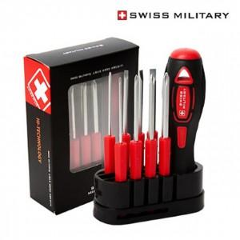

【상세/제작정보】 | 크롬 바나듐 합금으로 강한 내구성과 튼튼함이 탁월한 드라이버 비트

【인쇄/포장옵션】 | 실크, 스티커, DTF컬러전사 / 포장지포장

【공급단가】 | 수량 | 50~ | 100~ | 300~ | 1,000~ | 3,000~
*VAT별도 | 단가 | 4,290원 | 4,130원 | 3,970원 | 3,810원 | 3,720원

【상품 URL】 | https://www.synergygift.co.kr:443/src/goods_detail.php?gdno=15180

